キャンセル入り口
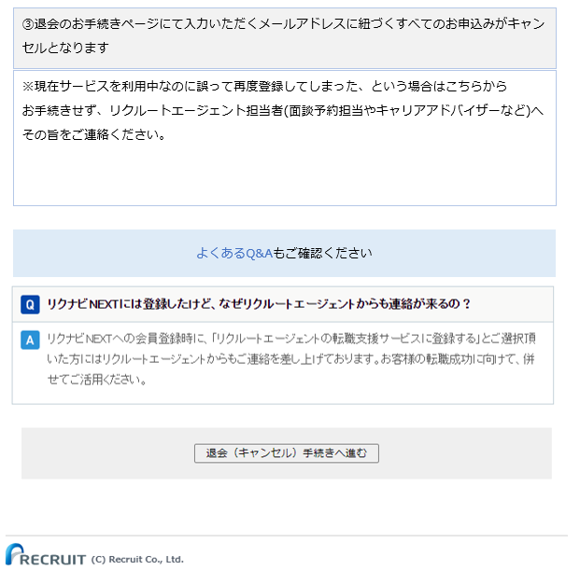
退会（キャンセル）の手続き「！退会（キャンセル）の前にご確認ください！」
https://www.r-agent.com/cancel/attention.htm

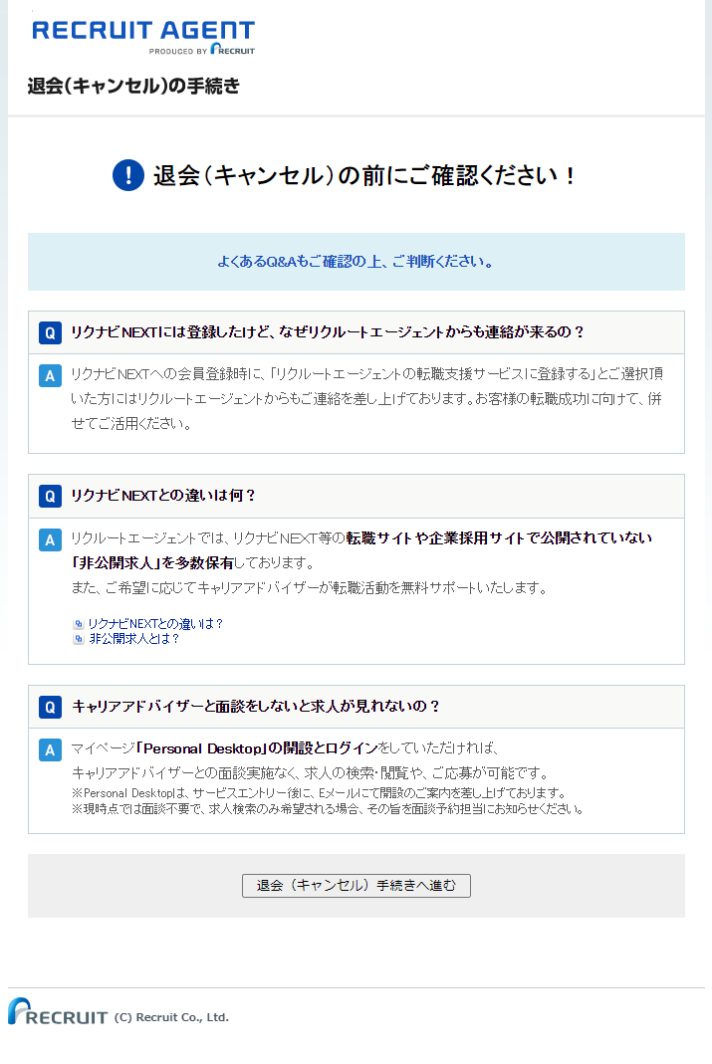

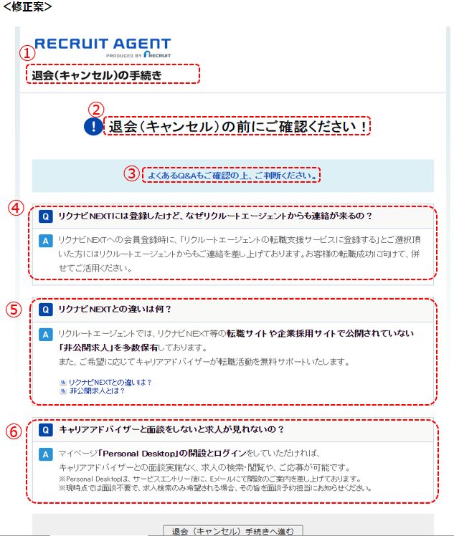

 | ① | ・「キャンセル」表記を削除し、「退会」へ統一
 |  | ・リクルートエージェント「転職支援サービス」の退会ページだということをわかりやすくするため、表題部分の文言を修正
 |  | 修正案： | リクルートエージェント「転職支援サービス」の退会手続き

 | ② | ・「キャンセル」表記を削除し、「退会」へ統一
 |  | 修正案： | 退会の前にご確認ください！

 | ③ | ・「よくあるQ&A」の箇所にヘルプページトップのリンクを挿入
 |  | 修正案： | よくあるQ&Aもご確認ください。
 |  | 挿入URL： | https://www.help.r-agent.com/s/
 |  | ・表示位置を下部（「退会手続きへ進む」ボタンの上）に移動する

 | ④ | ・よくあるQ&Aに載っていない内容のため、このままこのページに残す
 |  | ・表示位置を③と同じ位置（ページ下部（「退会手続きへ進む」ボタンの上）に移動する

 | ⑤ | ・よくあるQ&Aに載っている内容のため、このページに記載する必要なしと判断→このページから消す

 | ⑥ | ・この内容だけでは退会引き留め効果が薄いため、PDTでできること（退会するとこんなことができなくなるよ）をいくつか追記する
 |  | ★「退会前に必ず確認してほしいこと」というニュアンスで表示できるようQ&Aではない記載形式へ変更し、以下の内容を盛り込む
 |  | ・リクルートエージェントの退会手続きページであって、RNNの退会ページではないこと
 |  | ・複数回サービス申し込みされた場合もアカウントは１つしか発行されないのでキャンセル手続きは不要だが、
 |  | 誤って複数回サービス申し込みされた場合は、リクルートエージェント担当者(面談予約担当やキャリアアドバイザーなど)にその旨を連絡してほしいこと
 |  | ・こちらの窓口から退会申し込みをした場合、すべてのサービス申し込みがキャンセルとなり、退会手続きが進むこと
 |  | （これを記載することで、10日以内に複数申し込みがあった場合のCS意向確認が不要になるのでMUSTで記載したい）
 |  | これを一番上に
 |  | 修正案： | ①こちらはリクルートエージェントの退会ページです
 |  |  | リクナビNEXT、リクルートダイレクトスカウトとは異なります。
 |  |  | 各サイトの退会手続きはこちらです
 |  |  | リクナビNEXT：https://help.next.rikunabi.com/s/article/000025372
 |  |  | リクルートダイレクトスカウト：https://help.directscout.recruit.co.jp/s/article/000026946

 |  |  | ②同じメールアドレスで複数回お申込みされても登録は重複しません
 |  |  | 取り消しのための退会手続きは不要です。

 |  |  | ③キャリアアドバイザーとの面談を希望しない場合も、サービスの継続は可能です
 |  |  | 退会すると以下のようなサービスが利用できなくなります。
 |  |  | 面談が不要でも、退会せずにサービスを継続して利用いただくことをおすすめしています。

 |  |  | 非公開求人の検索/転職にまつわるご相談/書類の添削/面接対策

 |  |  | ④退会フォームに入力されたメールアドレスに紐づくお申込みがキャンセルとなります。
 |  |  | 退会申請以前のお申込みがキャンセルの対象です。

ヘルプページ
ヘルプページ
RECRUIT AGENT - ヘルプトップ (r-agent.com)
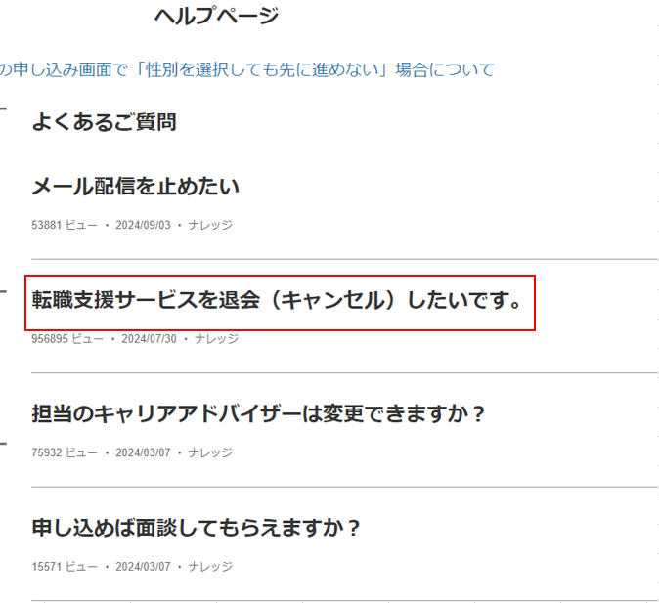

 | 修正案
 | 転職支援サービスを退会したいです。

キャンセルフォーム(入力画面)
キャンセルフォーム(入力画面)
https://www.r-agent.com/entry/cancel/

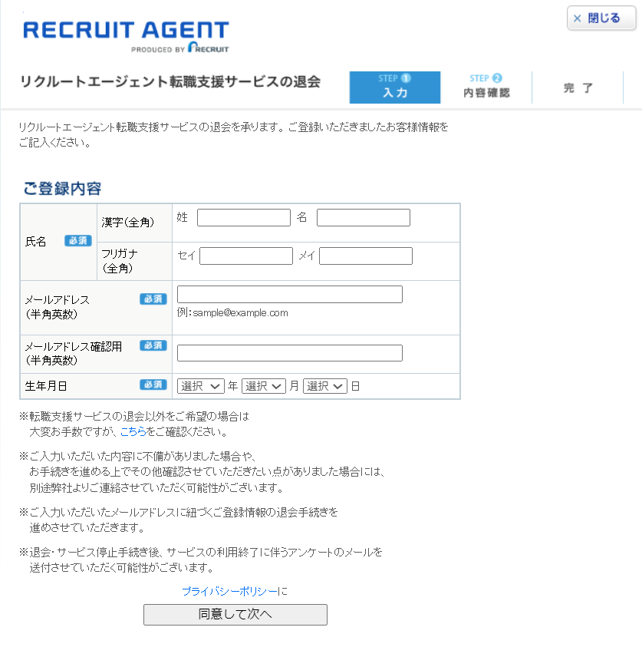

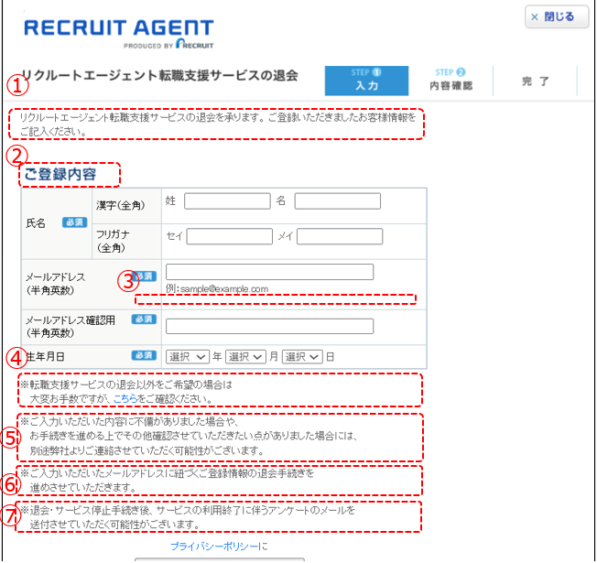
＜修正案＞
 | ① | 「ご登録いただきましたお客様情報をご記入ください。」をもっと強調＆わかりやすくしたい
 |  | ページ内の表記ゆれを統一 「ご記入」→「ご入力」
 |  | 修正案： | 転職支援サービスの退会を承ります。ご登録いただいている情報をご入力ください。

 | ② | ページ内の表記ゆれを統一 「内容」→「情報」
 |  | 修正案： | ご登録情報

 | ③ | ドメイン入力間違いを減らすための注意喚起文言を追加
 |  | 修正案：「ドメインの入力間違いにご注意ください」

 | ④ | 「こちら」→「ヘルプページ」の明記した方がわかりやすい
 |  | 修正案： | ※転職支援サービスの退会以外をご希望の場合は
 |  |  | 大変お手数ですが、ヘルプページをご確認ください。
 |  | 挿入URL： | https://www.help.r-agent.com/s/

 |  | 敬語表現など、くどい部分をシンプルに変更
 | ⑤ | 修正案：入力いただいた内容に不備がある場合や、
 |  |  | お手続きを進める上でその他確認したい点がある場合は
 |  |  | 別途弊社よりご連絡いたします。

 | ⑥ | シンプルに
 |  | 修正案：ご入力のメールアドレスに紐づくご登録情報が退会手続きの対象となります。

 | ⑦ | アンケートとは？
 |  | 修正案：削除

受付完了メール(自動配信)
受付完了メール(自動配信)

＜修正案＞
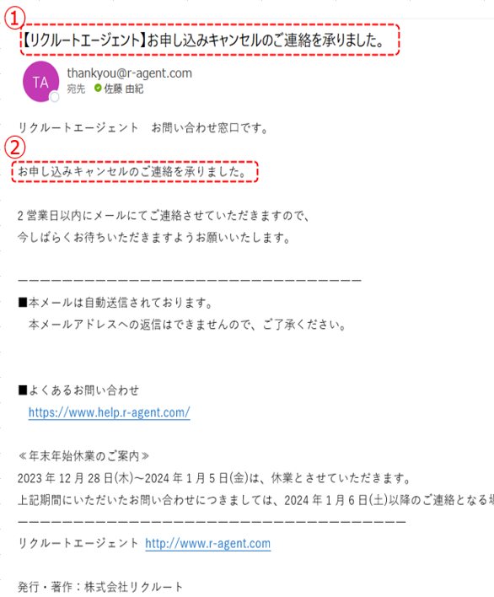
 | ① | ・「キャンセル」表記を削除し、「退会」へ統一
 |  | 修正案： | 【リクルートエージェント】退会のご連絡を承りました

 | ② | ・「キャンセル」表記を削除し、「退会」へ統一＆転職支援サービスの退会だよ、と念押し
 |  | 修正案： | 「転職支援サービス」退会のご連絡を承りました。

RNNヘルプページ（退会案内）
リクナビNEXT ヘルプページ「リクナビNEXTを退会したはずなのにメールサービスが届く」
https://help.next.rikunabi.com/s/article/000025390
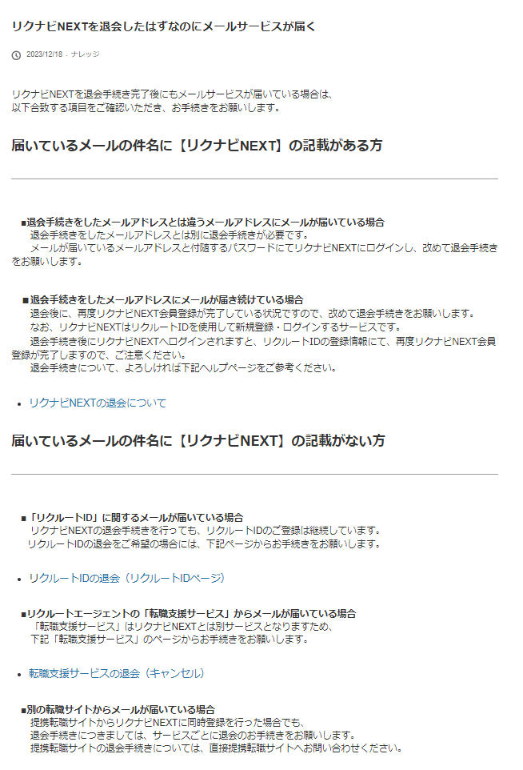

＜修正案＞
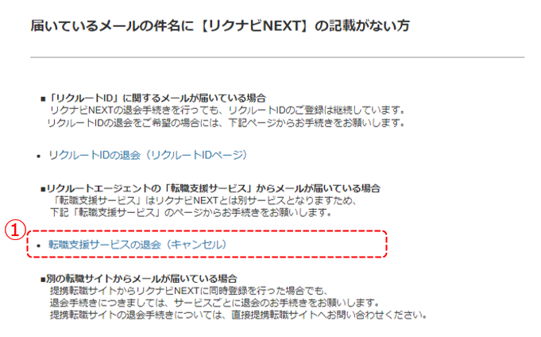
 | ① | ・「キャンセル」表記を削除し、「退会」へ統一
 |  | ・キャンセル入り口「退会前にご確認ください」ページに遷移するよう、リンクを変更したい
 |  | 修正案： | 転職支援サービスの退会
 |  | 挿入URL： | https://www.r-agent.com/cancel/attention.htm

★参考★RNNヘルプページ
「リクナビNEXT」の『ヘルプ・お問い合わせ』ページ |  | リクナビNEXTを退会したはずなのにメールサービスが届く (rikunabi.com)
https://help.next.rikunabi.com/s/article/000025372 | ↓ヘルプページのTOPに退会関連の質問が並んでいて見やすい | https://help.next.rikunabi.com/s/article/000025390
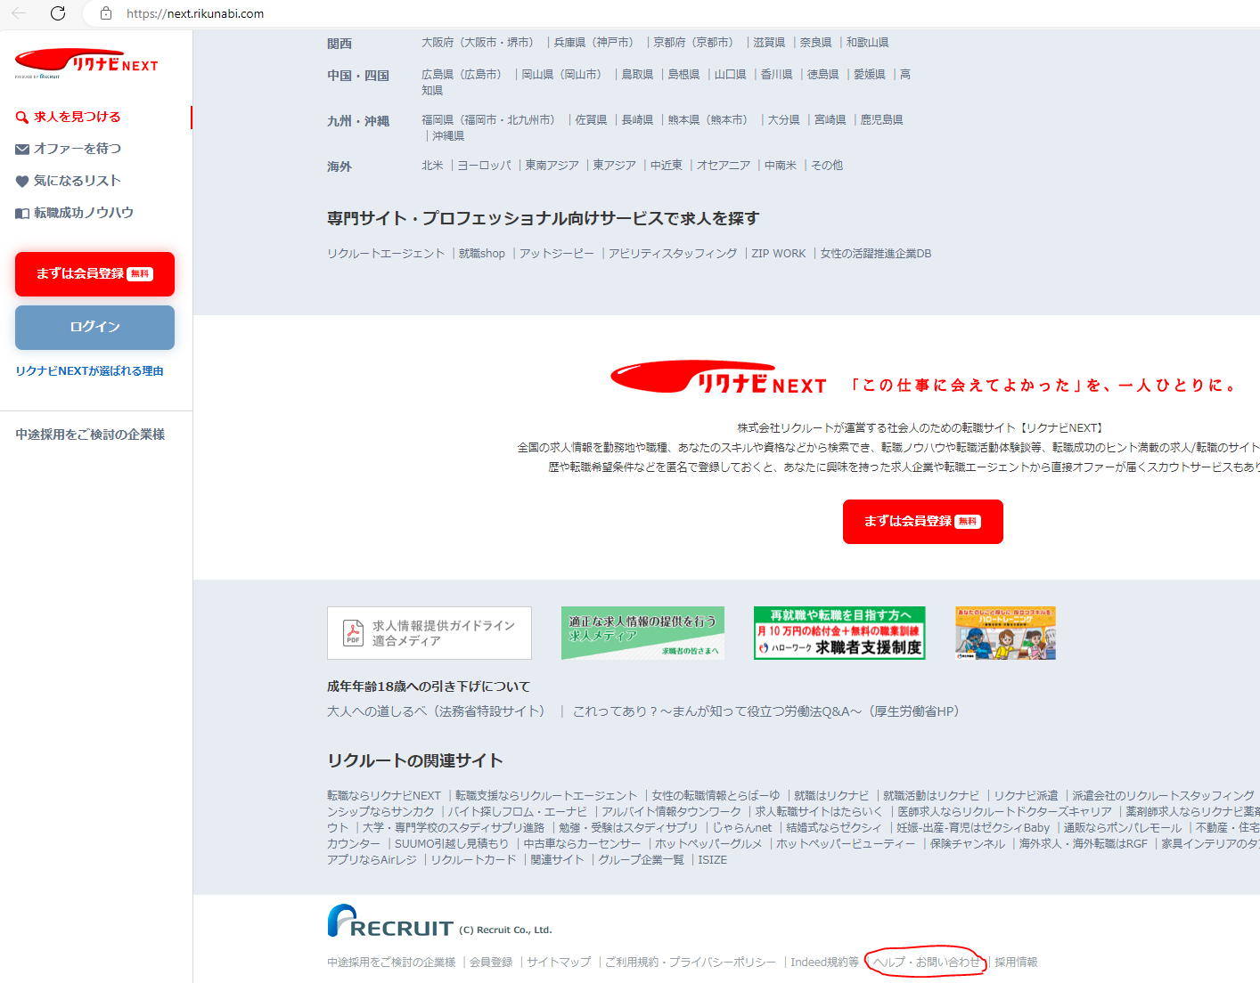
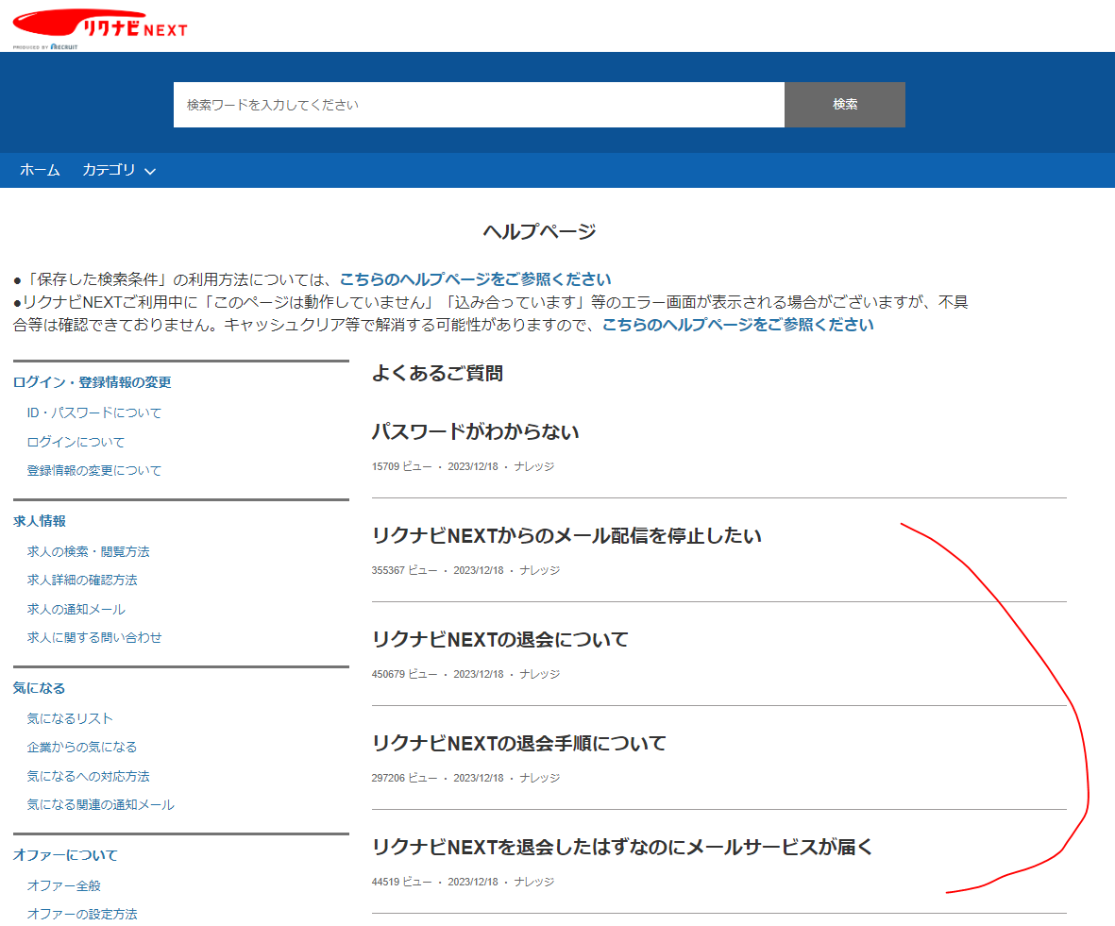
 |  | ★RNNのヘルプページにはエージェントのキャンセルフォーム載ってた
 |  | しかもリンククリックすると確認ページじゃなくて直でキャンセルフォーム飛ぶ、、、（やめて泣）
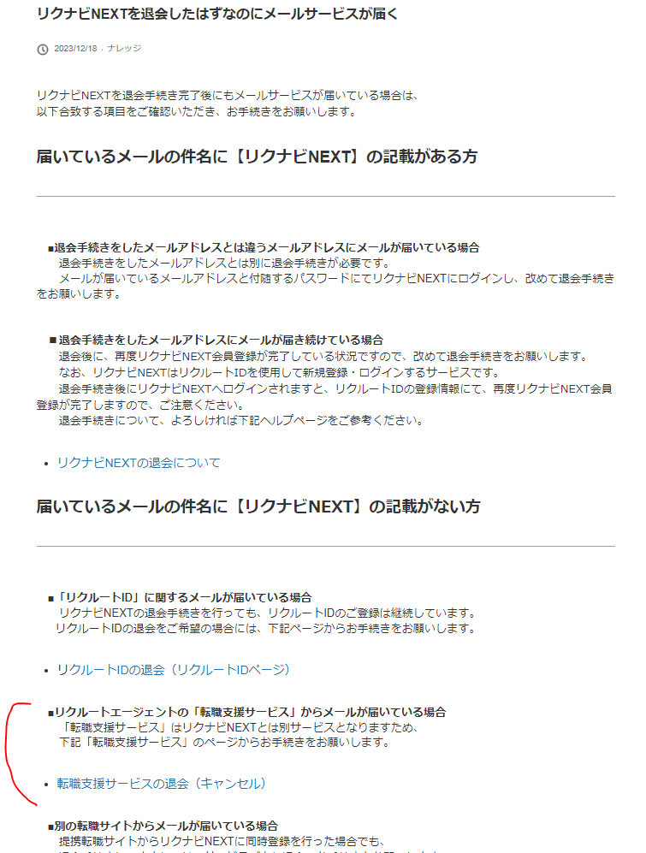

リンク先を退会前確認ページに変更したい
https://www.r-agent.com/cancel/attention.htm
【PC版】リクナビNEXTの退会手順
https://help.next.rikunabi.com/s/article/000030222

わかりやすい！
マイページにログインしないと、キャンセルフォームにたどり着けない仕様いいね！

